Welcome tab
NAPOMENA: Nakon Zakona o završnom računu budžeta za 2011. godinu, u crnogorskom sistemu došlo je do promjene metodologije u klasifikaciji izdataka. Ona se ogleda u uključivanju izdataka za otplatu garancija u obračun Izdataka, a njihovo odsustvo iz dijela Otplate duga. Kao direktan rezultat te promjene povećava se ukupna potrošnja budžeta, dok se otplata duga smanjuje za iznos garancija.
Zbog konzistentnosti i uporedovosti podataka iz prethodnih godina, novi način klasifikovanja rashoda uključili smo kao dodatke tabele ovog fajla, uz nastavak _int.
NOTICE: Along with the Law on Year-End Account of the 2011 Budget, Montenegro has changed methodology in Expenditure clasification. It is reflected in including Guarantees in the calculation of Expenditures, and their absence in the part of Debt repayement. Direct result of this change is Budget Expenditure increase, and the Debt repayement reduced by the amount of the guarantees.
Because of the consistency and previous data comparation, a new method of classifying expenditures are included as addtional Sheets in this file, with name extension '_int'

Napomena: Informacija je urađena je na engleskom i crnogorskom jeziku

 |  | CRNA GORA
 | MINISTARSTVO FINANSIJA

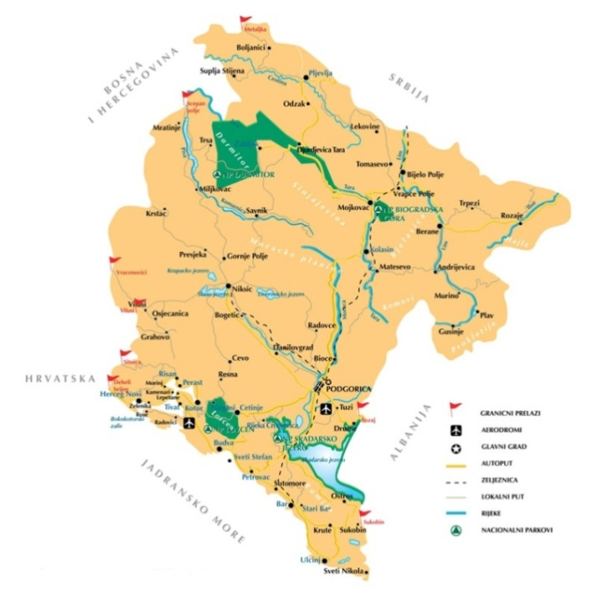

 |  |  | Površina (km²) |  |  | 13,812
 |  |  | Broj stanovnika (Popis 2011) |  |  | 625,266

 |  |  | Glavni grad |  |  | Podgorica
 |  |  | Prijestonica |  |  | Cetinje

 |  |  | Valuta |  |  | Euro (€)

 |  |  | BDP (mil. €)* |  |  | 3,493
 |  |  | BDP per capita (€)* |  |  | 5,586
 |  |  | Inflacija (%) |  |  | 3.3
 |  |  | Javni dug (% BDP) |  |  | 49.6
 |  |  | Javna potrošnja (% BDP) |  |  | 43.0

 |  |  | Prosječna neto zarada (€) |  |  | 485
 |  |  | Stopa nezaposlenosti (%) |  |  | 14.1
 |  |  | Izvor: ZZZ, Monstat, Ministarstvo finansija
 |  |  | *podaci su procjena Ministarstva finansija

 |  |  | Ažurirano: | 2013-04-10

 |  |  | Podatke pripremila: |  | Iva Vuković

Analitics tab 2013
 |  |  |  |  | CRNA GORA
 |  |  |  | MINISTARSTVO FINANSIJA

 | 2006 | 2007 | 2008 | 2009 | 2010 | 2011 | 2012 | 2013 | 2014 | 2015
BDP (u mil. €) | 2,148.9 | 2,680.5 | 3,085.6 | 2,981.0 | 3,104.0 | 3,234.0 | 3,324.0 | 3,493.0 | 3,687.0 | 3,912.0

 |  | 27.68650605

Analitika ostvarenja | Jan- April 2013 |  |  |  |  |  |  | April 2013
 | Plan | Ostvarenje | Apsolutno odstupanje u odnosu na plan | Jan- April 2013 / Jan- April 2013 plan | Jan- April 2012 | Apsolutno odstupanje | Jan- April 2013 / Jan- April 2012 | Plan | Ostvarenje | Apsolutno odstupanje u odnosu na plan | April 2013 / April 2013 plan | April 2012 | Apsolutno odstupanje | April 2013 / April 2012
Izvorni prihodi | 311.37 | 321.66 | 10.29 | 103.30 | 291.53 | 30.14 | 110.34 | 99.96 | 103.19 | 3.23 | 103.24 | 98.76 | 4.43 | 104.48
Porezi | 194.46 | 206.06 | 11.60 | 105.97 | 181.71 | 24.35 | 113.40 | 63.04 | 70.40 | 7.35 | 111.66 | 62.28 | 8.11 | 113.02
Porez na dohodak fizičkih lica | 22.97 | 22.63 | -0.34 | 98.53 | 21.50 | 1.13 | 105.24 | 7.41 | 6.88 | -0.53 | 92.85 | 7.25 | -0.37 | 94.92
Porez na dobit pravnih lica | 18.06 | 21.44 | 3.38 | 118.73 | 18.87 | 2.57 | 113.59 | 12.49 | 14.80 | 2.31 | 118.50 | 13.49 | 1.31 | 109.72
Porez na imovinu | 0.47 | 0.49 | 0.01 | 102.79 | 0.45 | 0.04 | 108.09 | 0.10 | 0.12 | 0.01 | 111.70 | 0.10 | 0.02 | 117.46
Porez na dodatu vrijednost | 98.52 | 112.87 | 14.34 | 114.56 | 94.00 | 18.87 | 120.07 | 29.05 | 33.76 | 4.71 | 116.23 | 27.71 | 6.05 | 121.83
Akcize | 41.42 | 40.92 | -0.50 | 98.79 | 34.71 | 6.21 | 117.88 | 9.98 | 12.32 | 2.34 | 123.45 | 9.98 | 2.34 | 123.42
Porez na međ. trgov. i transakcije | 11.80 | 6.37 | -5.44 | 53.95 | 10.99 | -4.62 | 57.93 | 3.63 | 2.09 | -1.54 | 57.52 | 3.38 | -1.29 | 61.77
Ostali republički porezi | 1.21 | 1.35 | 0.14 | 111.34 | 1.18 | 0.17 | 114.54 | 0.39 | 0.43 | 0.05 | 112.51 | 0.38 | 0.06 | 115.75
Doprinosi | 95.85 | 95.90 | 0.06 | 100.06 | 93.82 | 2.09 | 102.23 | 31.08 | 27.28 | -3.80 | 87.78 | 32.06 | -4.78 | 85.10
Takse | 8.67 | 7.11 | -1.56 | 81.99 | 3.82 | 3.29 | 185.99 | 2.39 | 2.12 | -0.28 | 88.37 | 1.11 | 1.01 | 190.66
Naknade | 4.19 | 4.44 | 0.26 | 106.16 | 3.68 | 0.77 | 120.81 | 1.55 | 0.99 | -0.56 | 63.91 | 1.30 | -0.32 | 75.78
Ostali prihodi | 6.66 | 7.24 | 0.58 | 108.65 | 7.15 | 0.09 | 101.22 | 1.64 | 2.24 | 0.60 | 136.55 | 1.78 | 0.45 | 125.44
Primici od otplate kredita i sredstva prenijeta iz prethodne godine | 1.55 | 0.91 | -0.64 | 58.81 | 1.35 | -0.44 | 67.49 | 0.26 | 0.17 | -0.08 | 67.59 | 0.22 | -0.05 | 77.56
Izdaci | 418.44 | 393.56 | -24.88 | 94.05 | 418.77 | -25.21 | 93.98 | 104.09 | 115.38 | 11.29 | 110.85 | 150.06 | -34.69 | 76.89
Tekuća budžetska potrošnja | 396.56 | 382.79 | -13.77 | 96.53 | 407.79 | -25.00 | 93.87 | 98.62 | 111.18 | 12.56 | 112.74 | 145.75 | -34.57 | 76.28
Tekući izdaci | 196.64 | 195.89 | -0.75 | 99.62 | 213.70 | -17.81 | 91.67 | 48.75 | 67.41 | 18.66 | 138.27 | 74.02 | -6.61 | 91.07
Bruto zarade i doprinosi na teret poslodavca | 124.04 | 123.93 | -0.11 | 99.91 | 124.89 | -0.95 | 99.24 | 31.01 | 30.98 | -0.03 | 99.91 | 31.22 | -0.24 | 99.24
Ostala lična primanja | 3.49 | 5.10 | 1.61 | 146.09 | 2.36 | 2.75 | 216.53 | 0.87 | 1.83 | 0.95 | 209.22 | 0.82 | 1.01 | 222.61
Rashodi za materijal i usluge | 26.78 | 24.66 | -2.12 | 92.09 | 42.47 | -17.81 | 58.06 | 6.23 | 6.76 | 0.54 | 108.62 | 21.04 | -14.27 | 32.15
Tekuće održavanje | 6.83 | 3.83 | -2.99 | 56.18 | 4.67 | -0.84 | 82.08 | 1.71 | 0.86 | -0.85 | 50.33 | 2.90 | -2.04 | 29.65
Kamate | 23.47 | 27.91 | 4.45 | 118.94 | 22.08 | 5.83 | 126.40 | 5.87 | 24.54 | 18.67 | 418.25 | 14.13 | 10.40 | 173.60
Renta | 2.61 | 2.42 | -0.19 | 92.79 | 2.25 | 0.17 | 107.59 | 0.65 | 0.61 | -0.05 | 92.39 | 1.09 | -0.49 | 55.34
Subvencije | 4.84 | 4.98 | 0.14 | 102.97 | 12.98 | -8.00 | 38.39 | 1.21 | 0.67 | -0.54 | 55.13 | 2.15 | -1.48 | 31.02
Ostali izdaci | 1.92 | 1.71 | -0.21 | 88.85 | 2.00 | -0.29 | 85.50 | 0.48 | 0.55 | 0.07 | 114.43 | 0.66 | -0.11 | 83.37
Kapitalni izdaci u tekućem budžetu | 2.66 | 1.33 | -1.32 | 50.20 |  | 1.33 | - | 0.72 | 0.61 | -0.10 | 85.46 |  | 0.61 | -
Transferi za socijalnu zaštitu | 165.96 | 157.68 | -8.28 | 95.01 | 157.03 | 0.64 | 100.41 | 41.49 | 36.72 | -4.77 | 88.51 | 43.78 | -7.05 | 83.89
Prava iz oblasti socijalne zaštite | 20.34 | 22.63 | 2.29 | 111.27 | 20.53 | 2.10 | 110.21 | 5.08 | 5.56 | 0.48 | 109.46 | 5.11 | 0.45 | 108.81
Sredstva za tehnološke viškove | 5.12 | 4.42 | -0.70 | 86.29 | 6.25 | -1.83 | 70.66 | 1.28 | 0.93 | -0.35 | 72.58 | 1.38 | -0.45 | 67.21
Prava iz oblasti penzijskog i invalidskog osiguranja | 133.63 | 124.10 | -9.53 | 92.87 | 125.60 | -1.49 | 98.81 | 33.41 | 28.18 | -5.23 | 84.35 | 35.36 | -7.18 | 79.70
Ostala prava iz oblasti zdravstvene zaštite | 4.53 | 4.39 | -0.14 | 96.83 | 2.80 | 1.58 | 156.51 | 1.13 | 1.54 | 0.41 | 136.30 | 1.08 | 0.46 | 142.99
Ostala prava iz oblasti zdravstvenog osiguranja | 2.33 | 2.13 | -0.20 | 91.50 | 1.84 | 0.29 | 115.74 | 0.58 | 0.51 | -0.08 | 86.67 | 0.84 | -0.34 | 60.03
Transferi institucijama pojedinicima nevladinom i javnom sektoru | 30.94 | 26.78 | -4.16 | 86.57 | 8.31 | 18.47 | 322.25 | 7.62 | 5.88 | -1.73 | 77.25 | 4.07 | 1.81 | 144.59
Kapitalni budžet | 21.88 | 10.77 | -11.11 | 49.21 | 10.98 | -0.21 | 98.04 | 5.47 | 4.20 | -1.27 | 76.74 | 4.32 | -0.12 | 97.26
Pozajmice i krediti | 0.57 | 0.90 | 0.32 | 156.45 | 0.61 | 0.28 | 146.10 | 0.14 | 0.22 | 0.08 | 154.07 | 0.16 | 0.06 | 137.24
Rezerve | 2.45 | 1.40 | -1.05 | 57.11 | 4.70 | -3.30 | - | 0.61 | 0.80 | 0.18 | 129.83 | 0.29 | 0.50 | -
Otplata garancija | 0.00 | 0.15 | 0.15 | - | 23.43 | -23.28 | 0.62 | 0.00 | 0.15 | 0.15 | - | 23.43 | -23.28 | -
Suficit/ Deficit | -107.06 | -71.89 | 35.17 | 67.15 | -127.24 | 55.35 | 56.50 | -4.13 | -12.19 | -8.06 | 295.07 | -51.30 | 39.11 | 23.76
Primarni deficit | -83.60 | -43.98 | 39.61 | 52.61 | -105.16 | 61.18 | 41.82 | 1.74 | 12.35 | 10.61 | 711.16 | -37.17 | 49.52 | -33.23
Otplata duga | 23.93 | 36.64 | 12.72 | 153.14 | 47.57 | -10.92 | 77.03 | 8.04 | 6.29 | -1.75 | 78.21 | 11.89 | -5.61 | 52.86
Otplata duga rezidentima | 8.36 | 15.70 | 7.34 | 187.79 | 22.55 | -6.85 | 69.64 | 3.71 | 2.66 | -1.05 | - | 8.81 | -6.15 | -
Otplata duga nerezidentima | 9.69 | 8.06 | -1.64 | 83.12 | 19.51 | -11.45 | 41.30 | 2.81 | 1.74 | -1.07 | 62.03 | 2.12 | -0.37 | 82.35
Otplata obaveza iz prethodnog perioda | 5.87 | 12.88 | 7.01 | 219.39 | 5.51 | 7.37 | 233.75 | 1.52 | 1.88 | 0.37 | 124.05 | 0.97 | 0.91 | 193.90
Nedostajuća sredstva | -130.99 | -108.54 | 22.45 | 82.86 | -174.81 | 66.27 | 62.09 | -12.17 | -18.47 | -6.31 | 151.82 | -63.20 | 44.72 | 29.23
Finansiranje | 130.99 | 108.54 | -22.45 | 82.86 | 174.81 | -66.27 | 62.09 | 12.17 | 18.47 | 6.31 | 151.82 | 63.20 | -44.72 | 29.23
Pozajmice i krediti iz domaćih izvora | 0.00 | 39.02 | 39.02 | - | 30.57 | 8.45 | 127.62 | 0.00 | 13.03 | 13.03 | - | 13.98 | -0.95 | -
Pozajmice i krediti iz inostranih izvora | 200.00 | 38.17 | -161.83 | - | 154.25 | -116.08 | 24.75 | 200.00 | 0.53 | -199.47 | - | 94.42 | -93.89 | -
Donacije | 0.00 | 1.04 | 1.04 | - | 1.65 | -0.60 | 63.48 | 0.00 | 0.10 | 0.10 | - | 0.66 | -0.57 | 14.93
Prihodi od privatizacije | 8.00 | 0.16 | -7.84 | - | 0.94 | -0.78 | 17.44 | 8.00 | 0.11 | -7.89 | - | 0.56 | -0.45 | 19.18
Povećanje/smanjenje depozita | -77.01 | 30.14 | 107.15 | -39.14 | -12.60 | 42.74 | - | -195.83 | 4.71 | 200.54 | - | -46.43 | 51.14 | -
Izvor: Ministarstvo finansija Crne Gore | -2.0582457103

